外部設計書_トップページ
外部設計書 |  |  |  |  |  |  | 画面名 |  | トップページ |  |  |  | 作成者 | 櫻井 |  |  | 更新者
 |  |  |  |  |  |  | システム名 |  | with IT |  |  |  | 作成日 | 2023-06-07 |  |  | 更新日
 |  |  |  |  |  |  | 備考

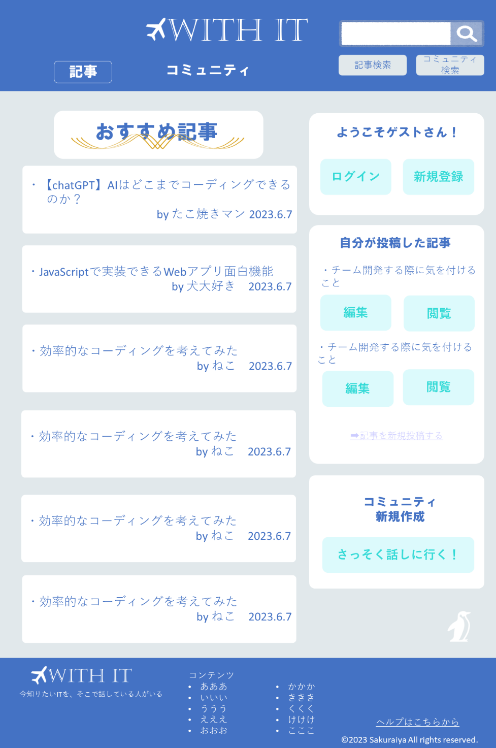
①
②
 | 画面設計

③

④
⑤

⑦

⑥

⑧

⑨

 | 機能設計
 |  | ページロード
 |  |  | ロード時に、以下の処理を実行する。

 |  |  | ログイン状態を判定し、ログイン状態でなければ⑥、⑦、⑧を表示しない。

 |  |  | 「1 ロゴ」クリック
 |  |  |  | トップページに遷移する。

 |  |  | 「2 検索バー」ラジオボタンで「記事」「コミュニティ」を選択し、虫眼鏡ボタンクリック
 |  |  |  | 空欄である場合は虫眼鏡ボタンをクリックできない
 |  |  |  |  | 空欄でない場合、ラジオボタンで選択したジャンルの検索結果一覧画面に遷移する。検索結果一覧画面では、入力されたキーワードやタグでの検索を行う。

 |  |  | 「3 おすすめ記事、おすすめコミュニティ」切り替え
 |  |  |  | 「記事」タブを選択でおすすめ記事ページが表示、「コミュニティ」タブを選択でおすすめコミュニティ表示

 |  |  | 「4 おすすめ記事、コミュニティのタイトル」クリック
 |  |  |  | 選択した記事、チャットのページに遷移する。

 |  |  | 「5 ログイン、新規登録」クリック
 |  |  |  | ログインページ、新規登録ページに遷移する。

 |  |  | 「6 投稿」 クリック
 |  |  |  | 記事投稿ページに遷移する。

 |  |  | 「7 自分の記事タイトル下部の編集、閲覧」クリック
 |  |  |  | 選択した「自分が投稿した記事」の編集ページ、閲覧ページに遷移する。

 |  |  | 「8 コミュニティ作成」クリック
 |  |  |  | コミュニティ作成ページに遷移する。

 |  |  | 「9 フッターコンテンツ」クリック
 |  |  |  | フッターのコンテンツの「投稿」「コミュニティ」「ログイン」「ログアウト」「新規作成」「トップページ」の対応したリンクのページに遷移する。

 | 項目定義書

 | No |  | 物理名 |  |  | 論理名 |  | 画面型 |  | データ型 | min | max | DBテーブル |  | DBカラム | 備考
 | 4(記事) |  | article_title |  |  | タイトル |  |  |  | varchar |  | 50 | article |  | article_title | ユーザーの各種項目にあったタグを持つページを送る
 | 4(コミュニティ) |  | community_title |  |  | コミュニティ名 |  |  |  | varchar |  | 100 | community |  | community_name | ユーザーの各種項目にあったタグを持つコミュニティ名を送る
 | 7 |  | article_title |  |  | タイトル |  |  |  | varchar |  | 50 | article |  | article_title | 投稿者IDが自分の物を表示

外部設計書_ログインページ
外部設計書 |  |  |  |  |  |  |  | 画面名 |  | ログインページ |  |  |  | 作成者 | 中島 |  |  | 更新者
 |  |  |  |  |  |  |  | システム名 |  | With IT |  |  |  | 作成日 | 2023-06-08 |  |  | 更新日
 |  |  |  |  |  |  |  | 備考

 | 画面設計

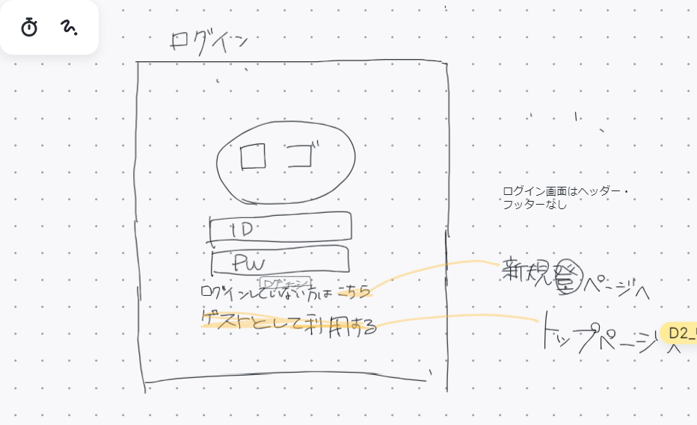

①

②
③
④

⑤

 | 機能設計
 |  |  |  | ページロード

 |  |  |  |  | 「1 ID」クリック
 |  |  |  |  |  | テキストに文字を入力

 |  |  |  |  | 「2 パスワード」
 |  |  |  |  |  | 空欄である場合は
 |  |  |  |  |  |  | テキストに文字を入力

 |  |  |  |  | 「3 ログイン」
 |  |  |  |  |  | 入力したIDとパスワードをデータベースの情報と照らし合わせて一致すれば、ログイン成功。ログイン状態でトップページに遷移。

 |  |  |  |  | 「4 こちら」クリック
 |  |  |  |  |  | 新規登録画面へ遷移

 |  |  |  |  | 「5 ゲストとして利用する」クリック
 |  |  |  |  |  | ログインせずトップページに遷移

 | 項目定義書

 | No |  | 物理名 |  |  |  | 論理名 |  | 画面型 |  | データ型 | min | max | DBテーブル |  | DBカラム | 備考
 |  | 1 | user_id |  |  |  | ユーザーID |  |  |  | varchar |  | 16 | user |  | user_id | DB内のデータと一致するか判断
 |  | 2 | password |  |  |  | パスワード |  |  |  | varchar |  | 16 | user |  | password | DB内のデータと一致するか判断

外部設計書_新規登録ページ
外部設計書 |  |  |  | 画面名 |  | 新規登録ページ |  |  |  | 作成者 | 藤田 |  |  | 更新者
 |  |  |  | システム名 |  | with IT |  |  |  | 作成日 | 2023-06-08 |  |  | 更新日
 |  |  |  | 備考

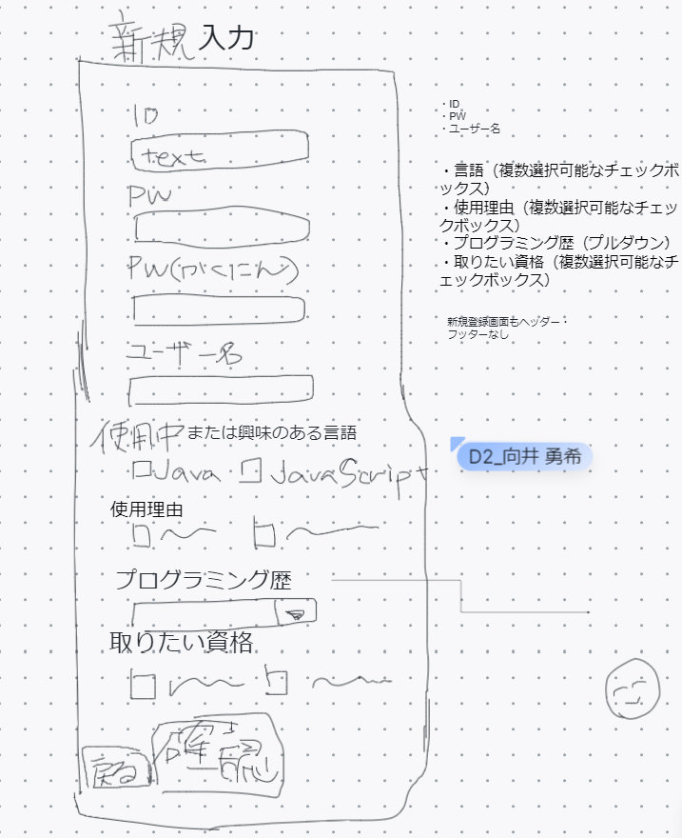
 | 画面設計

①

②

③

④

⑤

⑥

⑦

⑧

⑩
⑨

 | 機能設計
 |  | 「１ ユーザーID」入力
 |  | 任意のユーザーIDを入力する。

 |  | 「２ パスワード」入力
 |  | 任意のパスワードを入力する。

 |  | 「３ パスワード確認」入力
 |  | ②と同じパスワードを入力する。

 |  | 「４ ユーザー名」入力
 |  | 任意のユーザー名を入力する。

 |  | 「５ 使用中または興味のある言語」選択
 |  | 複数選択可の選択肢から選択する。

 |  | 「６ 使用理由」選択
 |  | 複数選択可の選択肢から選択する。

 |  | 「７ プログラミング歴」選択
 |  | プログラミング歴をプルダウンメニューから選択する。

 |  | 「８ 取りたい資格」選択
 |  | 複数選択可の選択肢から選択する。

 |  | 「９ 戻る」クリック
 |  | ログインページに遷移する。

 |  | 「１０ 確認」クリック
 |  | 新規登録確認ページに遷移する。

 | 項目定義書

 | No | 物理名 | 論理名 |  | 画面型 |  | データ型 | min | max | DBテーブル |  | DBカラム | 備考
 | 1 | user_id | ユーザーID |  |  |  | varchar |  | 16 | user |  | user_id | ユーザーIDをDBで保存
 | 2 | password | パスワード |  |  |  | varchar |  | 16 | user |  | password | パスワードをDBで保存
 | 3 | password | パスワード |  |  |  | varchar |  |  |  |  |  | JSで判定、DBには送らず。
 | 4 | user_name | ユーザー名 |  |  |  | varchar |  | 16 | user |  | user_name | ユーザー名をDBで保存
 | 5 | language | 使用言語 |  |  |  | char |  | 16 | user |  | language | 使用言語をDBで保存
 | 6 | purpose | 使用理由 |  |  |  | char |  | 16 | user |  | purpose | 使用理由をDBで保存
 | 7 | career | プログラミング歴 |  |  |  | varchar |  | 20 | user |  | career | プログラミング歴をDBで保存
 | 8 | certification | 取りたい資格 |  |  |  | char |  | 14 | user |  | certification | 取りたい資格をDBで保存

外部設計書_新規登録確認ページ
外部設計書 |  |  |  |  |  |  | 画面名 |  | 新規確認ページ |  |  |  | 作成者 | 中島 |  |  | 更新者
 |  |  |  |  |  |  | システム名 |  | with IT |  |  |  | 作成日 | 新規登録 |  |  | 更新日
 |  |  |  |  |  |  | 備考

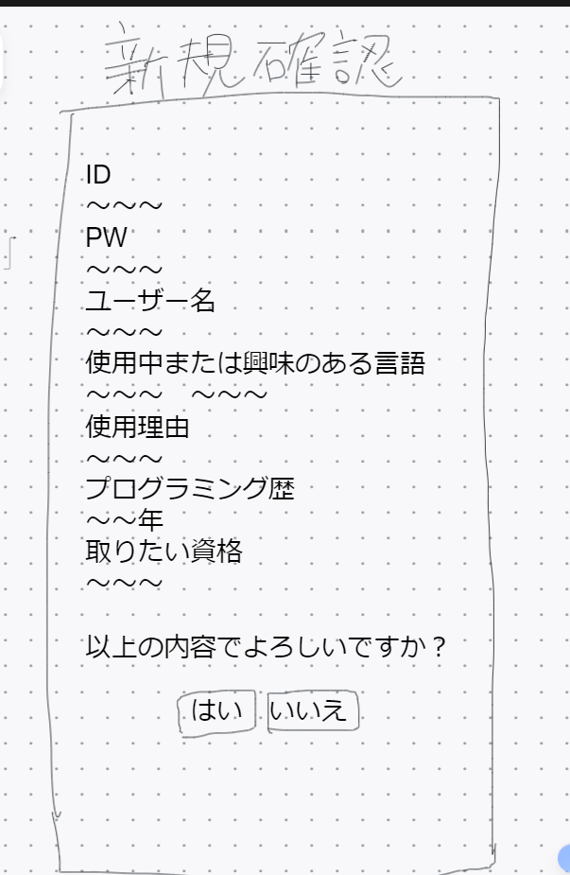
 | 画面設計

①
②

 | 機能設計
 |  |  | ページロード

 |  |  | 以上の内容でよろしいですか？
 |  |  |  | 「1 はい」クリック
 |  |  |  |  | 新規登録通知画面へ遷移する。

 |  |  |  | 「2 いいえ」クリック

 |  |  |  |  | 新規登録入力画面へ遷移する。

 | 項目定義書

 | No | 物理名 |  |  |  | 論理名 |  | 画面型 |  | データ型 | min | max | DBテーブル |  | DBカラム | 備考

外部設計書_新規登録通知ページ
外部設計書 |  |  |  |  |  |  | 画面名 |  | 新規登録通知ページ |  |  |  | 作成者 | 中島 |  |  | 更新者
 |  |  |  |  |  |  | システム名 |  | with IT |  |  |  | 作成日 | 2023-06-08 |  |  | 更新日
 |  |  |  |  |  |  | 備考

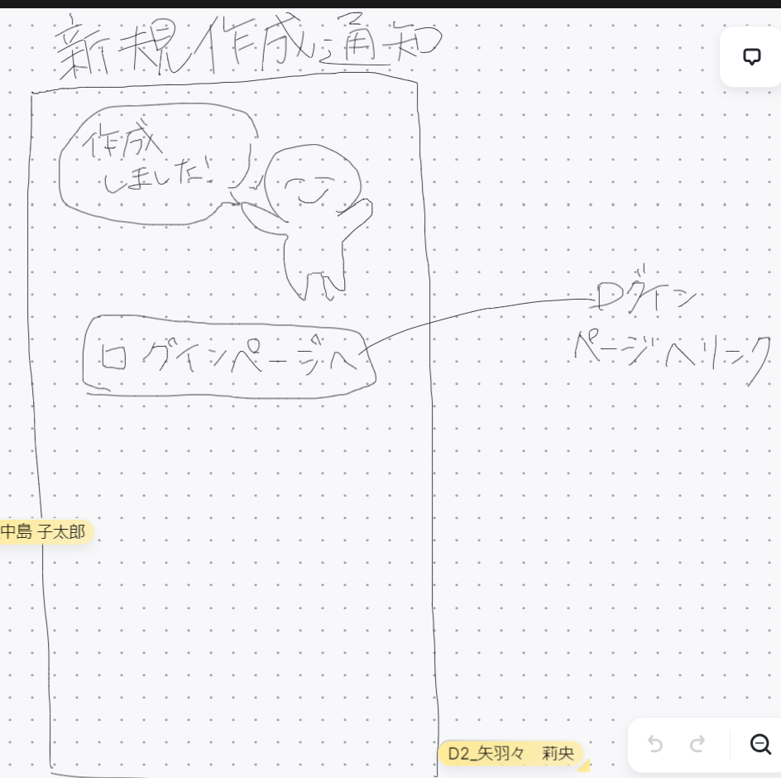
 | 画面設計

①

 | 機能設計
 |  |  | ページロード

 |  |  |  | 「1 ID」クリック
 |  |  |  |  | テキストに文字を入力

 |  |  |  | 「１ ログインページへ」クリック

 |  |  |  |  | ログインページへ遷移する。

 | 項目定義書

 | No | 物理名 |  |  |  | 論理名 |  | 画面型 |  | データ型 | min | max | DBテーブル |  | DBカラム | 備考

外部設計書_投稿作成ページ
外部設計書 |  |  |  | 画面名 |  | 記事投稿ページ |  |  |  | 作成者 | 渡辺莉帆 |  |  | 更新者
 |  |  |  | システム名 |  | with IT |  |  |  | 作成日 | 2023-06-08 |  |  | 更新日
 |  |  |  | 備考

 | 画面設計
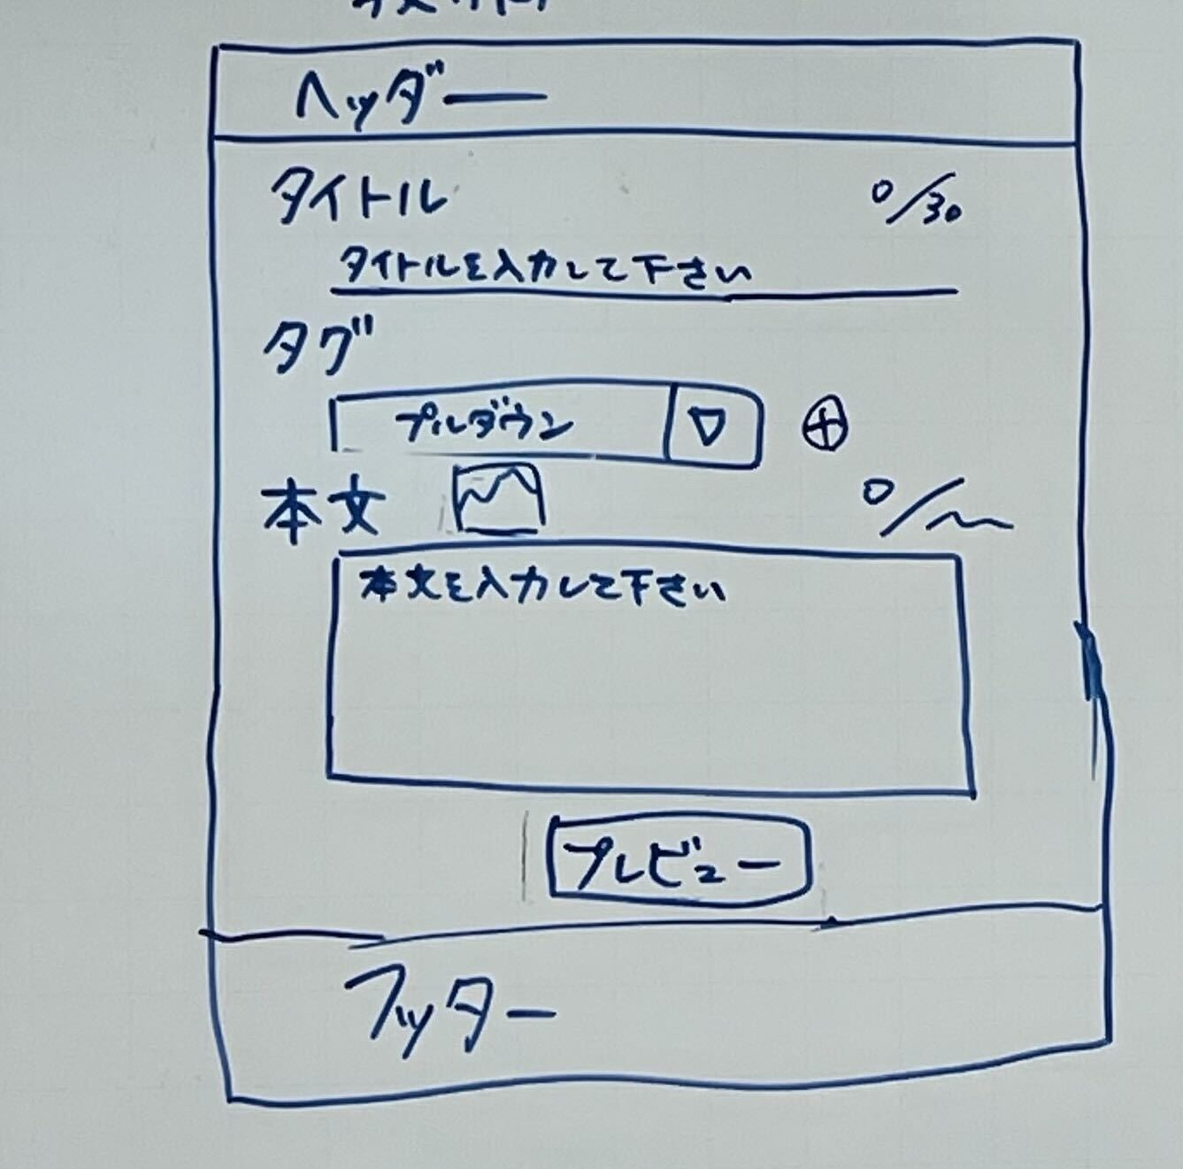
①

③

②

⑤
④
⑦
⑧

⑥

⑨

⑩

 | 機能設計

 |  | 「１ ヘッダー（ロゴ）」クリック
 |  | トップページに遷移する。

 |  | 「２ 記事のタイトル」入力
 |  | 記事のタイトルを入力する。

 |  | 「３ 入力可能最大文字数、入力文字数」表示
 |  | 記事のタイトルの入力可能最大文字数と、現在の入力文字数を表示する。

 |  | 「４ タグ」選択
 |  | 記事に関連するタグをプルダウンメニューから選択する。

 |  | 「５ タグ」追加する
 |  | タグの数を追加する。

 |  | 「６ 本文」入力
 |  | 記事の本文を入力する。

 |  | 「７ 画像・動画」添付
 |  | 画像や動画を選択し、添付する。

 |  | 「８ 入力可能最大文字数、入力文字数」表示
 |  | 記事本文の入力可能最大文字数と、現在の入力文字数を表示する。

 |  | 「９ プレビュー」クリック
 |  | 記事投稿のプレビューページに遷移する。

 |  | 「１０ フッターコンテンツ」クリック
 |  | フッターコンテンツの「投稿」「記事編集」「記事閲覧」「コミュニティ作成」「ログアウト」「新規作成」「トップページ」「ヘルプページ」の対応したリンクのページに遷移する。

 | 項目定義書

 | No | 物理名 | 論理名 |  | 画面型 |  | データ型 | min | max | DBテーブル |  | DBカラム | 備考
 | 2 | article_title | タイトル |  |  |  | varchar |  | 50 | article |  | article_title | 記事のタイトルをDBに保存
 | 4 | article_tag | タグ |  |  |  | char |  | 43 | article |  | article_tag | 記事のタグをDBに保存
 | 6 | article_link | 本文へのリンク |  |  |  | varchar |  | 20 | article |  | article_link | 登録時にjspを生成し、そのリンクを左記データベースに入れる。

外部設計書_投稿確認ページ
外部設計書 |  |  |  | 画面名 |  | 投稿確認ページ |  |  |  | 作成者 | 渡辺莉帆 |  |  | 更新者
 |  |  |  | システム名 |  | with IT |  |  |  | 作成日 | 2023-06-08 |  |  | 更新日
 |  |  |  | 備考

 | 画面設計
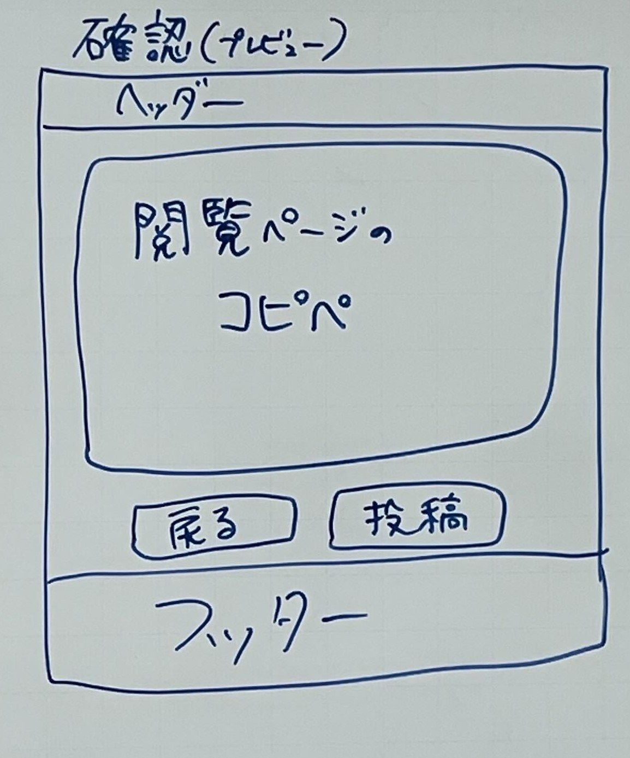

①

②

④
③

⑤

 | 機能設計

 |  | 「１ ロゴ」クリック
 |  | トップページに遷移する。

 |  | 「２ 投稿する記事のプレビュー」表示
 |  | 投稿する記事のプレビューを閲覧ページでの表示形式で表示する。この部分で記事を編集することはできない。

 |  | 「３ 戻る」クリック
 |  | 記事投稿ページに遷移する。記事投稿ページは入力した内容を保持している。

 |  | 「４ 投稿」クリック
 |  | 記事の投稿が完了し、記事投稿完了通知画面に遷移する。

 |  | 「5 フッターのコンテンツ」クリック
 |  | フッターコンテンツの「投稿」「記事編集」「記事閲覧」「コミュニティ作成」「ログアウト」「新規作成」「トップページ」「ヘルプページ」の対応したリンクのページに遷移する。

 | 項目定義書

 | No | 物理名 | 論理名 |  | 画面型 |  | データ型 | min | max | DBテーブル |  | DBカラム | 備考

外部設計書_投稿通知ページ
外部設計書 |  |  |  |  |  |  |  | 画面名 |  | 投稿通知ページ |  |  |  | 作成者 | 中島 |  |  | 更新者
 |  |  |  |  |  |  |  | システム名 |  | with IT |  |  |  | 作成日 | 2023-06-08 |  |  | 更新日
 |  |  |  |  |  |  |  | 備考

 | 画面設計

①
②

 | 機能設計
 |  |  |  | ページロード

 |  | 投稿した記事を見ますか？
 |  |  |  |  | 「1 はい」クリック
 |  |  |  |  |  | 記事閲覧ページへ遷移する。

 |  |  |  |  | 「2 いいえ」クリック
 |  |  |  |  |  | トップページに遷移する。

 |  |  | 投稿失敗の場合 「戻る」リンクを表示し、そこから投稿確認画面に遷移できる。

 | 項目定義書

 | No |  | 物理名 |  |  |  | 論理名 |  | 画面型 |  | データ型 | min | max | DBテーブル |  | DBカラム | 備考

外部設計書_記事検索結果ページ
外部設計書 |  |  |  |  |  | 画面名 |  | 記事検索結果ページ |  |  |  | 作成者 | 櫻井 |  |  | 更新者
 |  |  |  |  |  | システム名 |  | with IT |  |  |  | 作成日 | 2023-06-08 |  |  | 更新日
 |  |  |  |  |  | 備考

 | 画面設計

①
②

③

④

⑤

⑥

 | 機能設計

 |  | 「1 ロゴ」クリック
 |  |  | トップページに遷移する。

 |  | 「2 検索バー」ラジオボタンで「記事」「コミュニティ」を選択し、虫眼鏡ボタンクリック
 |  |  | 空欄である場合は虫眼鏡ボタンをクリックできない
 |  |  |  | 空欄でない場合、ラジオボタンで選択したジャンルの検索結果一覧画面に遷移する。検索結果一覧画面では、入力されたキーワードやタグでの検索を行う。
 |  | 「3 検索結果一覧」表示
 |  |  | 記事の検索結果一覧表示される。タイトル、ついているタグ、いいね数、概要が表示される。一定数を超えると検索結果が次のページに配置される。

 |  | 「4 タイトル」クリック
 |  |  | タイトルを押した記事のページに遷移する

 |  | 「5 ページ切り替え」クリック
 |  |  | 検索結果の記事が一定数を超えて、次のページに配置されている場合、選択したページに遷移する。

 |  | 「6 フッターのコンテンツ」クリック
 |  |  | フッターのコンテンツの「投稿」「コミュニティ」「ログイン」「ログアウト」「新規作成」「トップページ」の対応したリンクのページに遷移する。

 | 項目定義書

 | No | 物理名 |  |  | 論理名 |  | 画面型 |  | データ型 | min | max | DBテーブル |  | DBカラム | 備考
 | 4 | article_title |  |  | タイトル |  |  |  | varchar |  | 50 | article |  | article_title | 検索結果に合う記事のタイトルをひょうじ
 | 4 | article_tag |  |  | タグ |  |  |  | char |  | 43 | article |  | article_tag | 記事のタグを表示
 | 4 | article_favs |  |  | いいね数 |  |  |  | int |  |  | article |  | article_favs | 記事のいいね数を表示

外部設計書_記事閲覧ページ
外部設計書 |  |  |  |  |  | 画面名 |  | 記事閲覧ページ |  |  |  | 作成者 | 矢羽々 |  |  | 更新者
 |  |  |  |  |  | システム名 |  | with IT |  |  |  | 作成日 | 2023-06-08 |  |  | 更新日
 |  |  |  |  |  | 備考

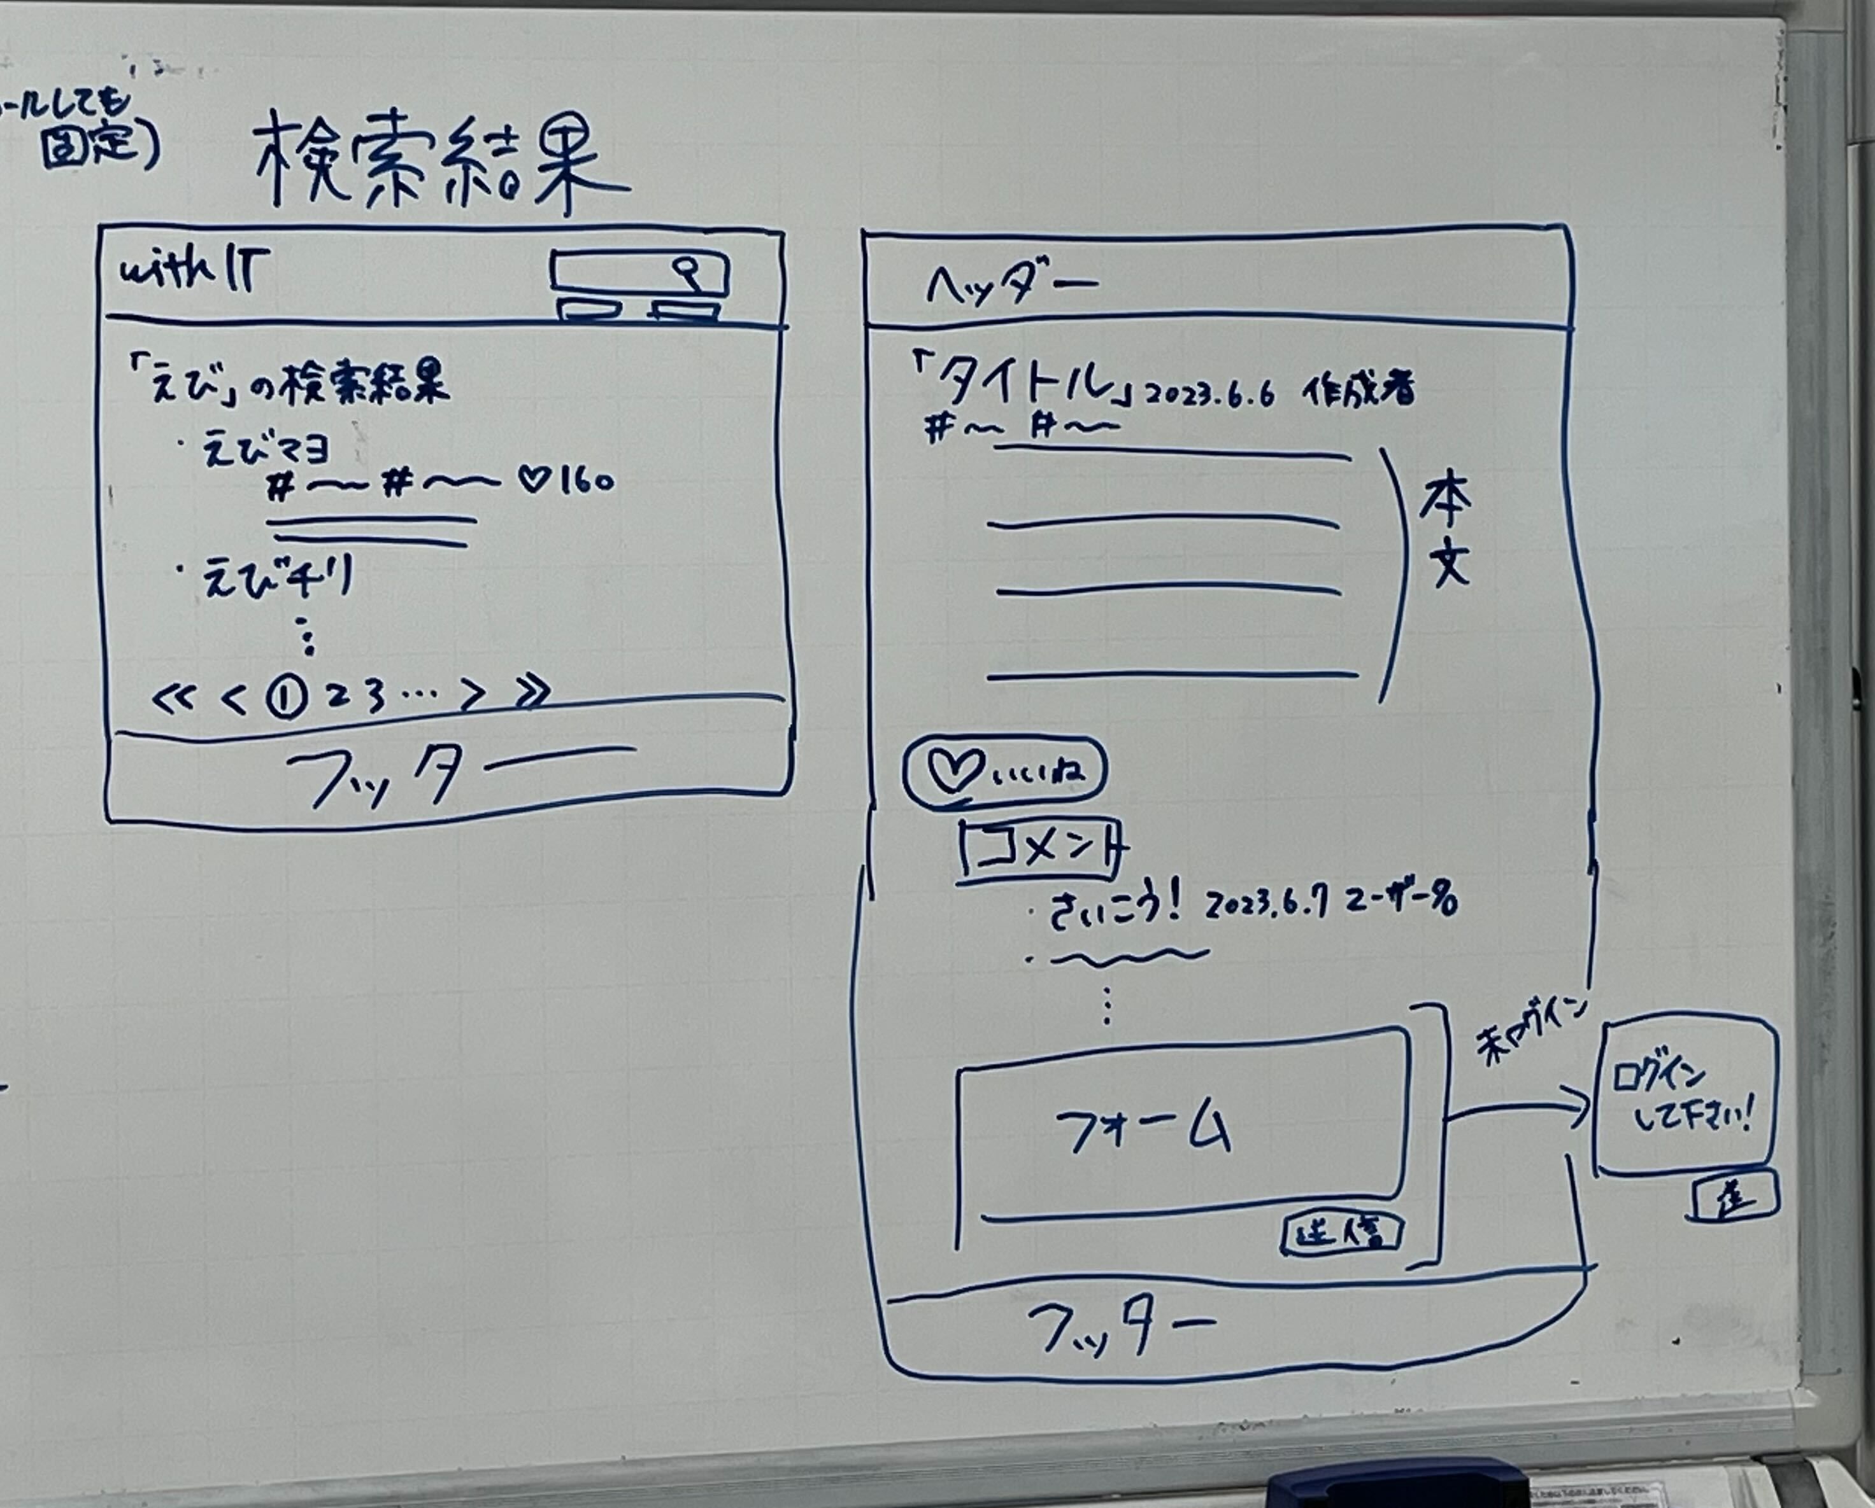
 | 画面設計

①

②

③

④

⑤

 | 機能設計
 |  | ページロード
 |  |  | ロード時に、以下の処理を実行する。

 |  |  | ログイン状態を判定し、ログイン状態でなければ③のコメントフォームに入力できない。
 |  |  | また、④の送信ボタンを押してもコメントは送信されない。

 |  |  | 「1 ロゴ」クリック
 |  |  |  | トップページに遷移する。

 |  |  | 「２ いいね」クリック
 |  |  |  | 総合のいいね数が増え、その値が表示される。

 |  |  | 「３ コメント欄テキストボックス」入力
 |  |  |  | テキストボックス内にコメントしたい内容を入力することが出来る。

 |  |  | 「４ 送信」クリック
 |  |  |  | ③で入力した内容を送信する。

 |  |  | 「５ フッターコンテンツ」クリック
 |  |  |  | フッターのコンテンツの「投稿」「コミュニティ」「ログイン」「ログアウト」「新規作成」「トップページ」の対応したリンクのページに遷移する。

 | 項目定義書

 | No |  | 物理名 |  | 論理名 |  | 画面型 |  | データ型 | min | max | DBテーブル |  | DBカラム | 備考
 | 2 |  | article_fav |  | いいね数 |  |  |  | int |  |  | article |  | article_favs | いいね数をDBで保存
 | 3 |  | comment_text |  | コメント本文 |  |  |  | varchar |  | 200 | comment |  | comment_text | コメント本文をDBで保存

外部設計書_記事編集ページ
外部設計書 |  |  |  | 画面名 |  | 記事編集ページ |  |  |  | 作成者 | 渡辺莉帆 |  |  | 更新者
 |  |  |  | システム名 |  | with IT |  |  |  | 作成日 | 2023-06-08 |  |  | 更新日
 |  |  |  | 備考

 | 画面設計
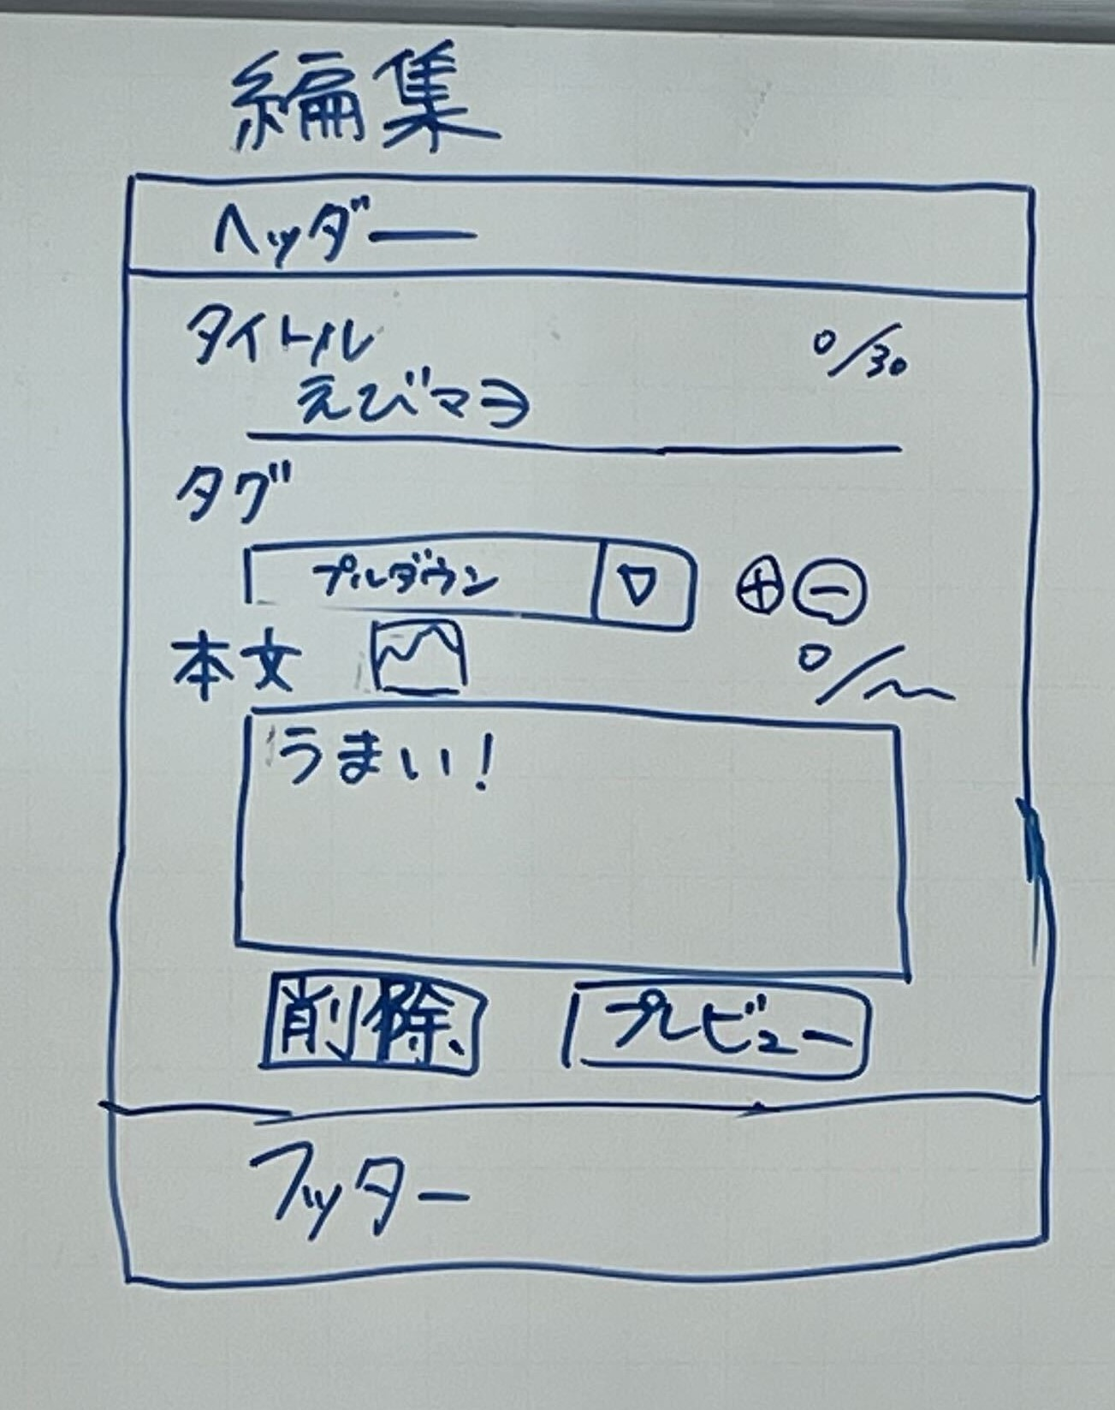

①

③
②

⑤
④

⑦
⑧

⑥

⑨
⑩

⑪

 | 機能設計

 |  | 「１ ロゴ」クリック
 |  | トップページに遷移する。

 |  | 「２ 記事のタイトル」編集
 |  | 記事のタイトルを編集する。

 |  | 「３ 入力可能最大文字数、入力文字数」表示
 |  | 記事のタイトルの入力可能最大文字数と、現在の入力文字数を表示する。

 |  | 「４ タグ」編集
 |  | 記事に関連するタグをプルダウンメニューから変更する。

 |  | 「５ タグ」追加、削除
 |  | 記事に関連するタグをプルダウンメニューから追加する。また、タグの削除をする。

 |  | 「６ 本文」編集
 |  | 記事の本文を編集する。

 |  | 「７ 画像・動画」編集
 |  | 画像や動画を選択し、添付する。また、画像や動画を削除する。

 |  | 「８ 入力可能最大文字数、入力文字数」表示
 |  | 記事本文の入力可能最大文字数と、現在の入力文字数を表示する。

 |  | 「９ 削除」クリック
 |  | 記事の削除を行う。クリックすると記事編集確認ページに遷移する。

 |  | 「１０ プレビュー」クリック
 |  | 記事編集確認ページに遷移する。

 |  | １１ フッターコンテンツ」クリック
 |  | フッターコンテンツの「投稿」「記事閲覧」「コミュニティ作成」「ログアウト」「新規作成」「トップページ」「ヘルプページ」の対応したリンクのページに遷移する。

 | 項目定義書

 | No | 物理名 | 論理名 |  | 画面型 |  | データ型 | min | max | DBテーブル |  | DBカラム | 備考
 | 2 | article_title | タイトル |  |  |  | varchar |  | 50 | article |  | article_title | 記事のタイトルをDBで保存
 | 4 | article_tag | タグ |  |  |  | char |  | 43 | article |  | article_tag | 記事のタグをDBで保存
 | 6 | article_link | 本文へのリンク |  |  |  | varchar |  | 20 | article |  | article_link | 編集更新した段階で作成された記事のリンクを左記データベースに入れる。

外部設計書_記事編集確認ページ
外部設計書 |  |  |  | 画面名 |  | 記事編集確認ページ |  |  |  | 作成者 | 渡辺 |  |  | 更新者
 |  |  |  | システム名 |  | with IT |  |  |  | 作成日 | 2023-06-08 |  |  | 更新日
 |  |  |  | 備考

 | 画面設計

①

②

③
④

⑤

 | 機能設計

 |  | 「１ ロゴ」クリック
 |  | トップページに遷移する。

 |  | 「２ 更新する記事のプレビュー」表示
 |  | 更新する記事のプレビューを閲覧ページでの表示形式で表示する。

 |  | 「３ 戻る」クリック
 |  | 記事編集ページに遷移する。記事編集ページは入力した内容を保持している。

 |  | 「４ 更新」クリック
 |  | 記事の更新が完了し、記事編集完了通知画面に遷移する。

 |  | 「5 フッターのコンテンツ」クリック
 |  | フッターコンテンツの「投稿」「記事編集」「記事閲覧」「コミュニティ作成」「ログアウト」「新規作成」「トップページ」「ヘルプページ」の対応したリンクのページに遷移する。

 | 項目定義書

 | No | 物理名 | 論理名 |  | 画面型 |  | データ型 | min | max | DBテーブル |  | DBカラム | 備考

外部設計書_記事編集通知ページ
外部設計書 |  |  |  |  |  |  |  | 画面名 |  | 記事編集通知ページ |  |  |  | 作成者 | 中島 |  |  | 更新者
 |  |  |  |  |  |  |  | システム名 |  | with IT |  |  |  | 作成日 | 2023-06-08 |  |  | 更新日
 |  |  |  |  |  |  |  | 備考

 | 画面設計

①
②

 | 機能設計
 |  |  |  | ページロード

 |  | 更新した記事を見ますか？
 |  |  |  |  | 「1 はい」クリック
 |  |  |  |  |  | 記事閲覧ページへ遷移する。

 |  |  |  |  | 「2 いいえ」クリック
 |  |  |  |  |  | トップページに遷移する。

 |  |  | 更新失敗の場合 「戻る」リンクを表示し、そこから編集ページに遷移できる。

 | 項目定義書

 | No |  | 物理名 |  |  |  | 論理名 |  | 画面型 |  | データ型 | min | max | DBテーブル |  | DBカラム | 備考

外部設計書_コミュニティページ
外部設計書 |  |  |  |  | 画面名 |  | コミュニティページ |  |  |  | 作成者 | 櫻井 |  |  | 更新者
 |  |  |  |  | システム名 |  | with IT |  |  |  | 作成日 | 2023-06-08 |  |  | 更新日
 |  |  |  |  | 備考

 | 画面設計
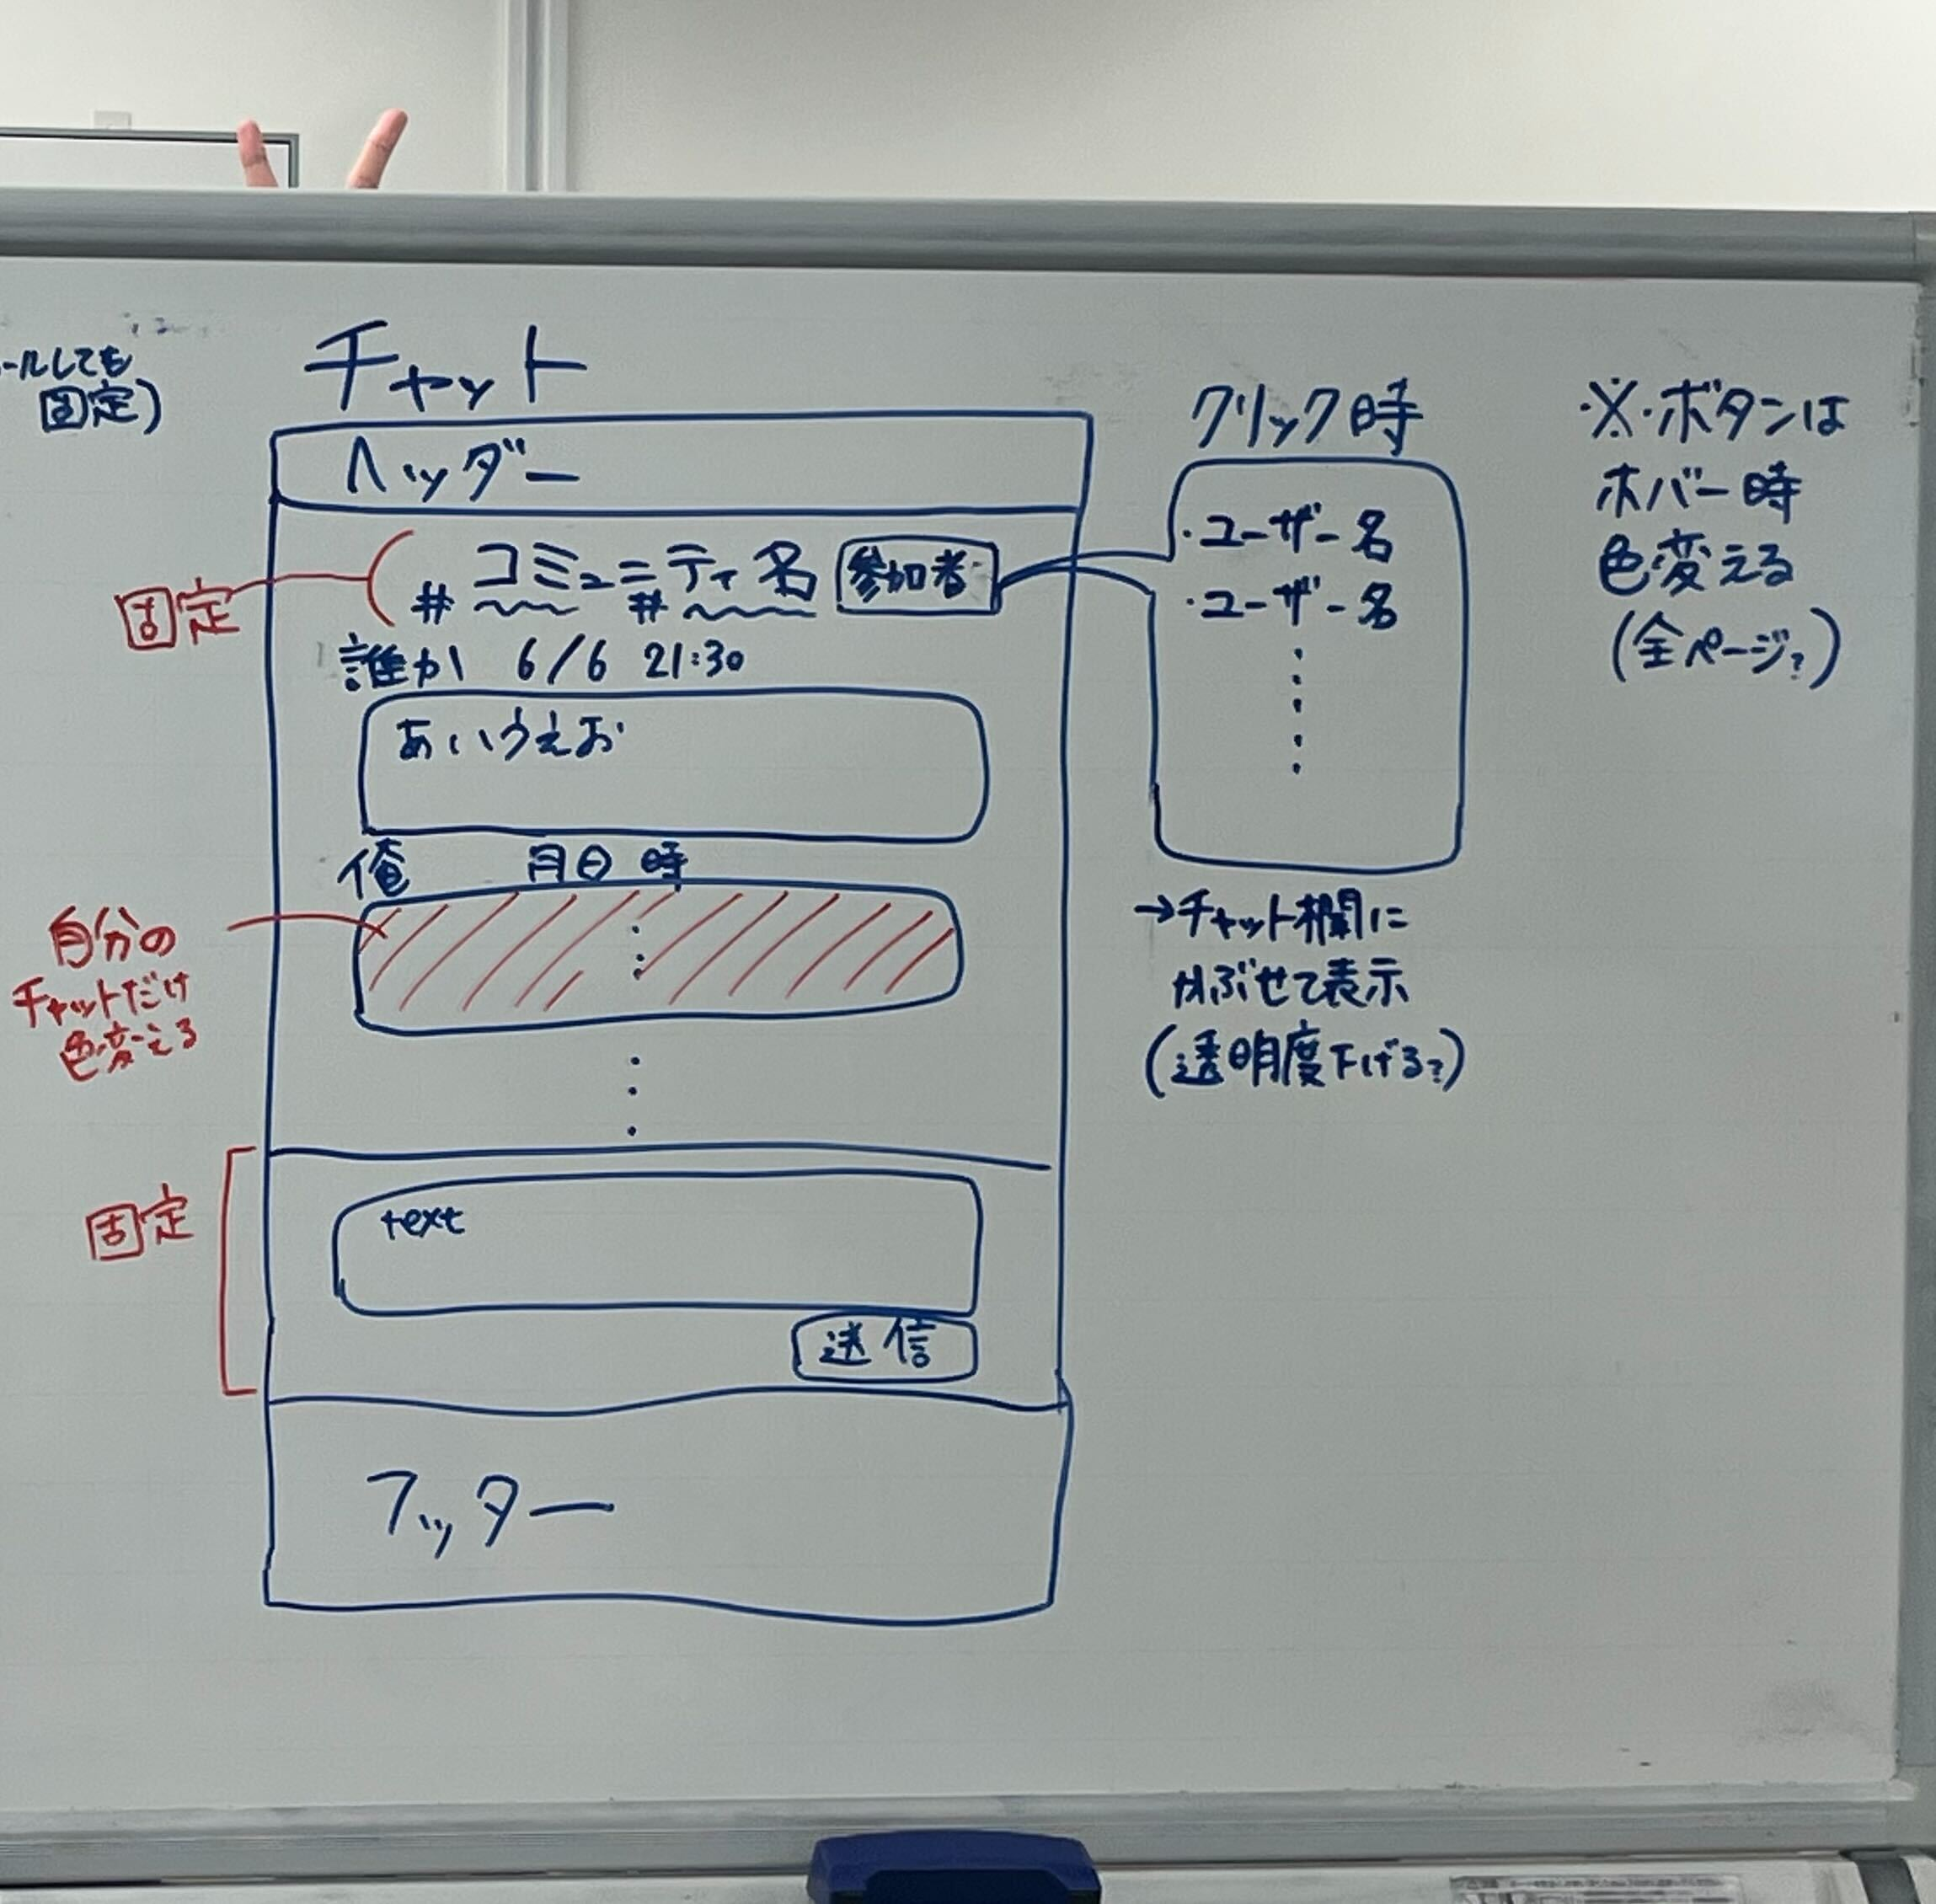

①

⑦
②

③

④

⑤

⑥

 | 機能設計

 |  | 「1 ロゴ」クリック
 |  |  | トップページに遷移する。

 |  | 「2 参加者表示」クリック
 |  |  | 参加しているユーザーの一覧をチャット欄に被せて表示(透明度は下げる)、また、ボタンホバー時に色を変える。

 |  | 「3 チャット表示欄(他ユーザーのチャット)」表示
 |  |  | 送信したユーザー名、日時、チャット内容が表示される。ほかのユーザーがチャットを送信した場合、リアルタイムに表示する。

 |  | 「4 チャット表示欄(自分のチャット)」表示
 |  |  | 自分ユーザー名、日時、チャット内容が表示される。自分が送信したチャットは、ほかのユーザーのチャットと背景の色が異なる。

 |  | 「5 チャット内容と送信」テキストボックス入力とクリック
 |  |  | textに文字が入力されている状態で、送信ボタンを押すとチャット表示欄にtextに入力された内容が送信される。textが空白の場合、送信ボタンを押しても変化しない。

 |  | 「6 フッターのコンテンツ」クリック
 |  |  | フッターのコンテンツの「投稿」「コミュニティ」「ログイン」「ログアウト」「新規作成」「トップページ」の対応したリンクのページに遷移する。

 |  | 「7 コミュニティ詳細」表示
 |  |  | 現在自分のいるコミュニティの名前、タグが表示される。

 | 項目定義書

 | No | 物理名 |  | 論理名 |  | 画面型 |  | データ型 | min | max | DBテーブル |  | DBカラム | 備考
 | 5 | remark_text |  | 発言内容 |  |  |  | varchar |  | 500 | chat |  | remark_text | 発言内容をDBに保存
 | 7 | community_name |  | コミュニティ名 |  |  |  | varchar |  | 30 | community |  | community_name | コミュニティ名をDBから表示
 | 7 | community_tag |  | コミュニティ名タグ |  |  |  | char |  | 43 | community |  | community_tag | コミュニティのタグをDBから表示
 | 2 | user_id |  | ユーザーID |  |  |  | varchar |  | 16 | member |  | user_id | コミュニティIDで絞ったユーザーをDBから表示
 | 3,4 | remark_text |  | 発言内容 |  |  |  | varchar |  | 500 | chat |  | remark_text | 発言内容をコミュニティIDで絞りDBから表示

外部設計書_コミュニティ作成ページ
外部設計書 |  |  |  |  | 画面名 |  | コミュニティ作成ページ |  |  |  | 作成者 | 櫻井 |  |  | 更新者
 |  |  |  |  | システム名 |  | with IT |  |  |  | 作成日 | 2023-06-08 |  |  | 更新日
 |  |  |  |  | 備考

 | 画面設計

①

③
②

④
⑤

⑦
⑥

⑧

⑨

 | 機能設計

 |  | 「１ ヘッダー(ロゴ)」クリック
 |  |  | トップページに遷移する。

 |  | 「２ コミュニティ名」入力
 |  |  | コミュニティ名を入力する。

 |  | 「３ 入力可能最大文字数、入力文字数」表示
 |  |  | コミュニティ名の入力可能最大文字数と、現在の入力文字数を表示する。

 |  | 「４ タグ」選択
 |  |  | 記事に関連するタグをプルダウンメニューから選択する。

 |  | 「５ タグ」追加する
 |  |  | タグの数を追加する。

 |  | 「６ コミュニティの概要」入力
 |  |  | コミュニティの概要を入力する。

 |  | 「７ 入力可能最大文字数、入力文字数」表示
 |  |  | コミュニティの概要の入力可能最大文字数と、現在の入力文字数を表示する。

 |  | 「８ 確認」クリック
 |  |  | コミュニティ作成確認ページへ入力された内容を送り、遷移する。

 |  | 「９ フッターのコンテンツ」クリック
 |  |  | フッターのコンテンツの「投稿」「コミュニティ」「ログイン」「ログアウト」「新規作成」「トップページ」の対応したリンクのページに遷移する。

 | 項目定義書

 | No | 物理名 |  | 論理名 |  | 画面型 |  | データ型 | min | max | DBテーブル |  | DBカラム | 備考
 | 2 | commyunity_name |  | コミュニティ名 |  |  |  | varchar |  | 30 | community |  | community_name | コミュニティ名をDBで保存
 | 4 | community_tag |  | コミュニティタグ |  |  |  | char |  | 43 | community |  | community_tag | コミュニティのタグをDBで保存
 | 6 | community_summary |  | コミュニティ概要 |  |  |  | varchar |  | 100 | community |  | community_summary | コミュニティ概要をDBで保存

外部設計書 _コミュニティ作成確認
外部設計書 |  |  |  |  |  | 画面名 |  | コミュニティ作成確認ページ |  |  |  | 作成者 | 藤田 |  |  | 更新者
 |  |  |  |  |  | システム名 |  | with IT |  |  |  | 作成日 | 2023-06-08 |  |  | 更新日
 |  |  |  |  |  | 備考

 | 画面設計

①

②

③

 | 機能設計
 |  | ページロード

 |  |  | 「1 ロゴ」クリック
 |  |  |  | トップページに遷移する。

 |  |  | 「2 作成して会話に参加」クリック
 |  |  |  | 自分が作成したコミュニティのチャットページに遷移する。

 |  |  | 「3 フッターコンテンツ」クリック
 |  |  |  | フッターのコンテンツの「投稿」「コミュニティ」「ログイン」「ログアウト」「新規作成」「トップページ」の対応したリンクのページに遷移する。

 | 項目定義書

 | No |  | 物理名 |  | 論理名 |  | 画面型 |  | データ型 | min | max | DBテーブル |  | DBカラム | 備考

外部設計書_コミュニティ検索結果ページ
外部設計書 |  |  |  |  |  | 画面名 |  | コミュニティ検索結果ページ |  |  |  | 作成者 | 櫻井 |  |  | 更新者
 |  |  |  |  |  | システム名 |  | with IT |  |  |  | 作成日 | 2023-06-08 |  |  | 更新日
 |  |  |  |  |  | 備考

 | 画面設計

①
②

③

④

⑤

⑥

 | 機能設計

 |  | 「1 ロゴ」クリック
 |  |  | トップページに遷移する。

 |  | 「2 検索バー」ラジオボタンで「記事」「コミュニティ」を選択し、虫眼鏡ボタンクリック
 |  |  | 空欄である場合は虫眼鏡ボタンをクリックできない
 |  |  |  | 空欄でない場合、ラジオボタンで選択したジャンルの検索結果一覧画面に遷移する。検索結果一覧画面では、入力されたキーワードやタグでの検索を行う。
 |  | 「3 検索結果一覧」表示
 |  |  | コミュニティの検索結果一覧表示される。コミュニティ名、ついているタグ、最後の発言日時と内容、コミュニティの概要が表示される。
 |  |  |  | 一定数を超えると検索結果が次のページに配置される。

 |  | 「4 タイトル」クリック
 |  |  | タイトルを押した記事のページに遷移する

 |  | 「5 ページ切り替え」クリック
 |  |  | 検索結果のコミュニティが一定数を超えて、次のページに配置されている場合、選択したページに遷移する。

 |  | 「6 フッターのコンテンツ」クリック
 |  |  | フッターのコンテンツの「投稿」「コミュニティ」「ログイン」「ログアウト」「新規作成」「トップページ」の対応したリンクのページに遷移する。

 | 項目定義書

 | No | 物理名 |  |  | 論理名 |  | 画面型 |  | データ型 | min | max | DBテーブル |  | DBカラム | 備考
 | 4 | community_name |  |  | コミュニティ名 |  |  |  | varchar |  | 30 | community |  | community_name | コミュニティ名をDBから表示
 |  | community_tag |  |  | コミュニティ名タグ |  |  |  | char |  | 43 | community |  | community_tag | コミュニティタグをDBから表示
 |  | remarks_date |  |  | 発言日時 |  |  |  | timestamp |  |  | chat |  | remark_date | 最後の発言日時を表示
 |  | remarks_text |  |  | 発言内容 |  |  |  | varchar |  | 500 | chat |  | remark_text | 発言内容をコミュニティIDで絞り、最も新しいものをDBから表示

